MSAL
Nom du Testeur | Résidence | type compte QAS | URL | Résultat | Outils | Bug | Commentaire
Inès | AIX LES BAINS - RESIDENCE TIERS TEMPS | Siége non admin: GRISERI Pierre Charge de projet GREGOIRE Jérôme Administrateur Systèmes et Réseaux BLAHUTA Sophie Directrice de Projets GORRE Delphine ACCUEIL GAGNONCHOULET Coline ASSISTANT(E) DE DIRECTION | https://qasintranet.domusvi.com/rh.suivi.webclient/contratscollabs/631502/2021/6600 https://qasintranet.domusvi.com/osr.webclient/accueilosr/8051/631502 https://qasintranet.domusvi.com/SearchEngine.webclient/Search?identite=-1&q=test https://qasintranet.domusvi.com/robi.webclient/proposalorientation/list https://qasintranet.domusvi.com/nvert/webclient/home/index?identite=803445&idlink=6450
Hassan | EVRY - RESIDENCE MEDICIS | LE METAYER Anne-Laure DIRECTEUR(TRICE) Medicis Evry - Accueil Medicis Evry - Assistant(e) de Direction siége:COTTON Fabienne Comptable (non admin) | https://qasintranet.domusvi.com/gpu.webclient/profile/index https://qasintranet.domusvi.com/engagement.webclient/tableaubordengagement_vu/27519 https://qasintranet.domusvi.com/QuiFaitQuoi/Default.aspx?idlink=4754
Mohamed | COLOMBES - RÉSIDENCE AZUR | MIDY Marjory ACCUEIL BOURBAO Manon ASSISTANT(E) DE DIRECTION TESIC Mélanie DIRECTEUR(RICE) | https://qasintranet.domusvi.com/QuiFaitQuoi/Default.aspx?idlink=4754 https://qasintranet.domusvi.com/gso.webclient/gso/stocks/27519/fr-fr https://qasintranet.domusvi.com/crm.webclient/actions/todo/27553/
Martial | ABLON SUR SEINE | siége DRE: ABREU Tonny compte : jean-louis fritsch : directeur pul clarisse : Assistant(e) Commercial gregroire gérome : siège - Administrateur Systèmes et Réseaux | https://qasintranet.domusvi.com/remisedecheque.webclient/remise/listebordereauxvueresidence/7970/27557 https://qasintranet.domusvi.com/USR.webclient/users/Edit/2107916#MissionUser https://qasintranet.domusvi.com/sdr.webclient/sdr/backoffice/from/27557/1/fr-FR https://qasintranet.domusvi.com/gpa.webclient/gpa/applications/22
Kevin | Epiney sur seine | CANDIO Fabienne DIRECTEUR(TRICE) Jardins Epinay - Accueil Jardins Epinay - Assistant(e) de Direction compte siege non admin MARCEAU Elisabeth Secrétaire Comptable | https://qasintranet.domusvi.com/crm.webclient/actions/todo/27553/ https://qasintranet.domusvi.com/dvdnet/Apps/CRM/Details.aspx?idpostulant=3946113&identite=27553&idlink=3001 https://qasintranet.domusvi.com/prescripteur.webclient/prescripteur/suiviprescripteurs/8283/27553
Habib | MARSEILLE - RESIDENCE LONGCHAMP | GIAIME Audrey : diamars1010@dviqaspri.onmicrosoft.com / @R!DdPq6 ACCUEIL Longchamp : acamars1010@dviqaspri.onmicrosoft.com / U%0*GjXy COUSSANES Maeva : adamars10@dviqaspri.onmicrosoft.com / Ri5YA1$* DR: DE LUCA Isabelle : idamars10@dviqaspri.onmicrosoft.com / lqL@7*Qz | Gestion des prescipteur : https://qasintranet.domusvi.com/pde.webclient/prescriber Suivi des contacts : https://qasintranet.domusvi.com/ContratCollab.webclient/contratcollab/list?identite=2546509&idlink=4351 ANALYSE DES RESULTATS COMMERCIAUX : https://qasintranet.domusvi.com/analysecommerciale.webclient/report/2546509/4243/idanalyse/1 PAR : https://qasintranet.domusvi.com/osr.webclient/paraction/8057/2546509 | 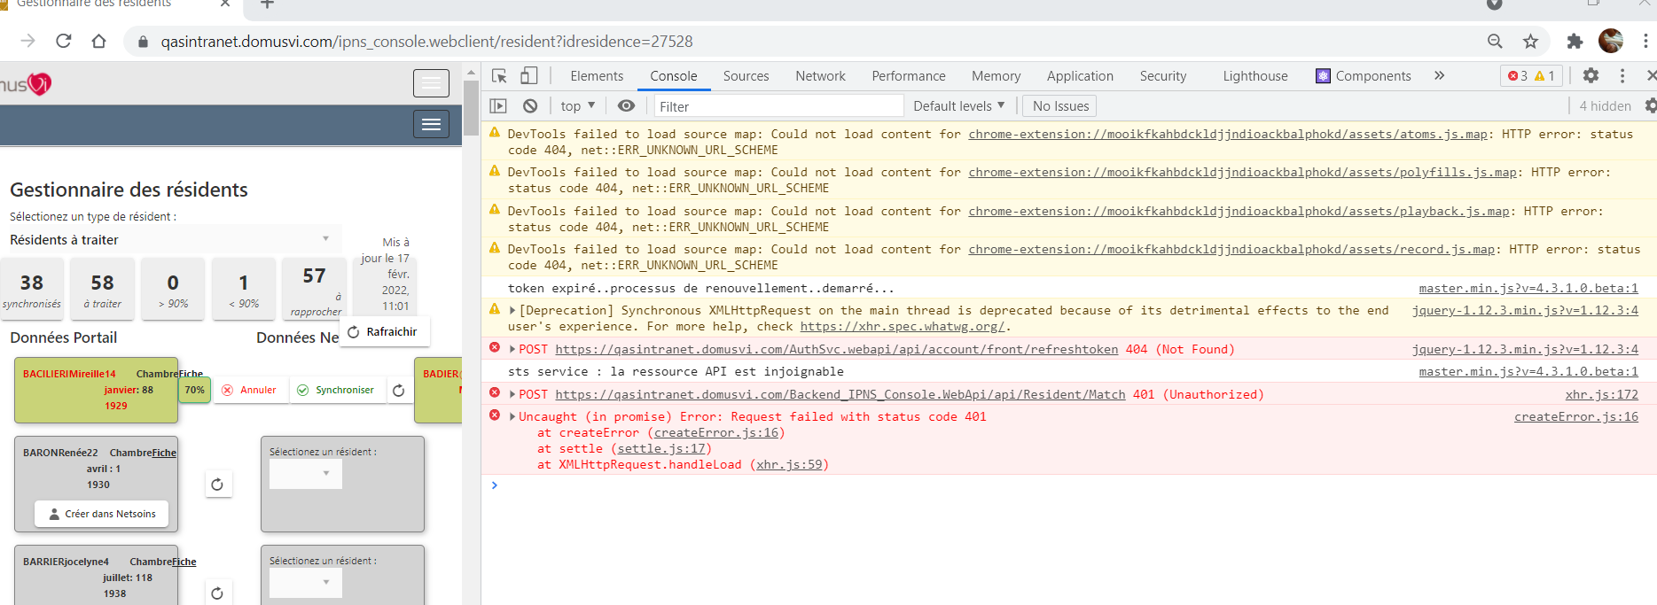
Hana | CONFLANS ST HONORINE | comptes pour conflans : atour Conflans - Assistant(e) de Direction ASSISTANT(E) DE DIRECTION FRANCOIS Anne-Kathryn DIRECTEUR(TRICE) | https://qasintranet.domusvi.com/USR.webclient/users/myprofile https://qasintranet.domusvi.com/ged/default.aspx?identite=27528&idrootlink=105&idlink=1696 https://qasintranet.domusvi.com/pat/modules/detail/default.aspx?idlink=4460&identite=27528&firstyear=2022&editmode=0 https://qasintranet.domusvi.com/portal.webclient/accueil/Residence/27528
Cyril | BOMBON - CHÂTEAU DE MONTJAY | JAFFRELOT Laureline DIRECTEUR(TRICE) ACCUEIL POTHIN Vanessa ASSISTANT(E) DE DIRECTION RIBES Elisa aris Suresnes : siége non admin: ALBICE Valentin | Gestion campagnes : https://qasintranet.domusvi.com/gca.webclient/ Actions commerciales: https://qasintranet.domusvi.com/crm.webclient/actions/todo/3947913/ Historiques sejours : https://qasintranet.domusvi.com/gestionsejours.webclient/histosejour/3947913 | Laureline Jaffrelot: token expire reset OK Vanessa Pothin: reset du tokenexpire OK Valentin Albice : reset tokenexpire :OK Elisa Ribes (Siège) : reset tokenexpire
Cindy
Daniela

Inès
Hassan
Mohamed
Martial
Kevin
Habib
Hana
Cyril
Cindy
Daniela

Inès
Hassan
Mohamed
Martial
Kevin
Habib
Hana
Cyril
Cindy
Daniela

Inès
Hassan
Mohamed
Martial
Kevin
Habib
Hana
Cyril
Cindy
Daniela

Inès
Hassan
Mohamed
Martial
Kevin
Habib
Hana
Cyril
Cindy
Daniela

Inès
Hassan
Mohamed
Martial
Kevin
Habib
Hana
Cyril
Cindy
Daniela

Feuil1
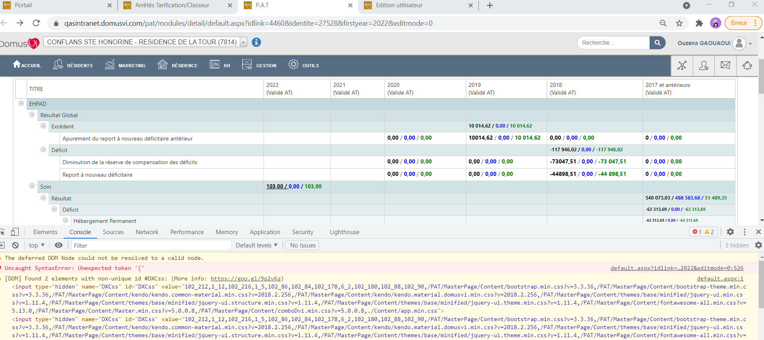
URL | Type de compte Qas | Résultat | Outils | Bug | Commentaire

 |  |  |  |  |  | Message d'errreur sur PAT sans stat

